69 ごみ排出量（１人１日当たり）
 | 69 ごみ排出量（１人１日当たり）

 | 時点 2023(R5)年度（毎年） |  |  |  |  |  |  | 平 均 値 |  |  |  | 876
 | 単位 g |  |  |  |  |  |  | 標準偏差 |  |  |  | 155
 | 市町村名 | 指標 | 順位 |  | #REF! | 備考 | 市町村名 | 指標 | 順位 |  | #REF! | 備考

 | 千葉県 | 839 |  | － |  |  | 八街市 | 856 |  | 26
 | 千葉市 | 937 |  | 15 |  |  | 印西市 | 818 |  | 32
 | 銚子市 | 1,165 |  | 2 |  |  | 白井市 | 811 |  | 33
 | 市川市 | 725 |  | 47 |  |  | 富里市 | 868 |  | 25
 | 船橋市 | 802 |  | 36 |  |  | 南房総市 | 1,126 |  | 3
 | 館山市 | 1,117 |  | 4 |  |  | 匝瑳市 | 778 |  | 39
 | 木更津市 | 1,073 |  | 8 |  |  | 香取市 | 921 |  | 17
 | 松戸市 | 729 |  | 46 |  |  | 山武市 | 749 |  | 41
 | 野田市 | 677 |  | 51 |  |  | いすみ市 | 899 |  | 20
 | 茂原市 | 1,005 |  | 9 |  |  | 大網白里市 | 851 |  | 29
 | 成田市 | 980 |  | 13 |  |  | 酒々井町 | 917 |  | 19
 | 佐倉市 | 765 |  | 40 |  |  | 栄町 | 710 |  | 49
 | 東金市 | 892 |  | 23 |  |  | 神崎町 | 850 |  | 31
 | 旭市 | 987 |  | 12 |  |  | 多古町 | 602 |  | 54
 | 習志野市 | 869 |  | 24 |  |  | 東庄町 | 805 |  | 35
 | 柏市 | 809 |  | 34 |  |  | 九十九里町 | 968 |  | 14
 | 勝浦市 | 1,001 |  | 10 |  |  | 芝山町 | 1,444 |  | 1
 | 市原市 | 855 |  | 27 |  |  | 横芝光町 | 708 |  | 50
 | 流山市 | 744 |  | 42 |  |  | 一宮町 | 895 |  | 21
 | 八千代市 | 722 |  | 48 |  |  | 睦沢町 | 735 |  | 44
 | 我孫子市 | 790 |  | 38 |  |  | 長生村 | 671 |  | 52
 | 鴨川市 | 1,097 |  | 7 |  |  | 白子町 | 794 |  | 37
 | 鎌ケ谷市 | 730 |  | 45 |  |  | 長柄町 | 853 |  | 28
 | 君津市 | 893 |  | 22 |  |  | 長南町 | 650 |  | 53
 | 富津市 | 995 |  | 11 |  |  | 大多喜町 | 932 |  | 16
 | 浦安市 | 919 |  | 18 |  |  | 御宿町 | 1,109 |  | 5
 | 四街道市 | 738 |  | 43 |  |  | 鋸南町 | 1,100 |  | 6
 | 袖ケ浦市 | 851 |  | 29

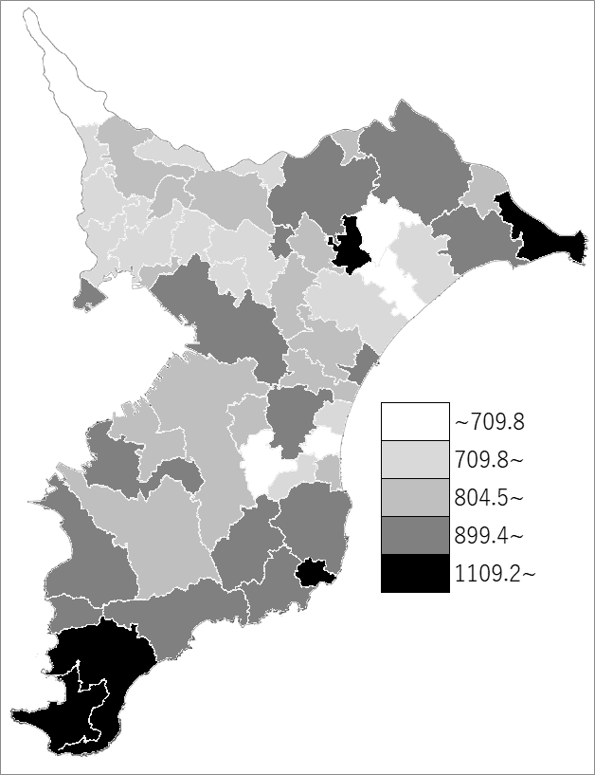
 | 千葉県の推移
令和元年度 | 905
令和2年度 | 894
令和3年度 | 880
令和4年度 | 867
令和5年度 | 839

《備 考》 ・資料出所 循環型社会推進課「清掃事業の現況と実績」 ・算出方法 ごみの総排出量÷ごみの計画処理区域人口÷365（日）

